Шапка
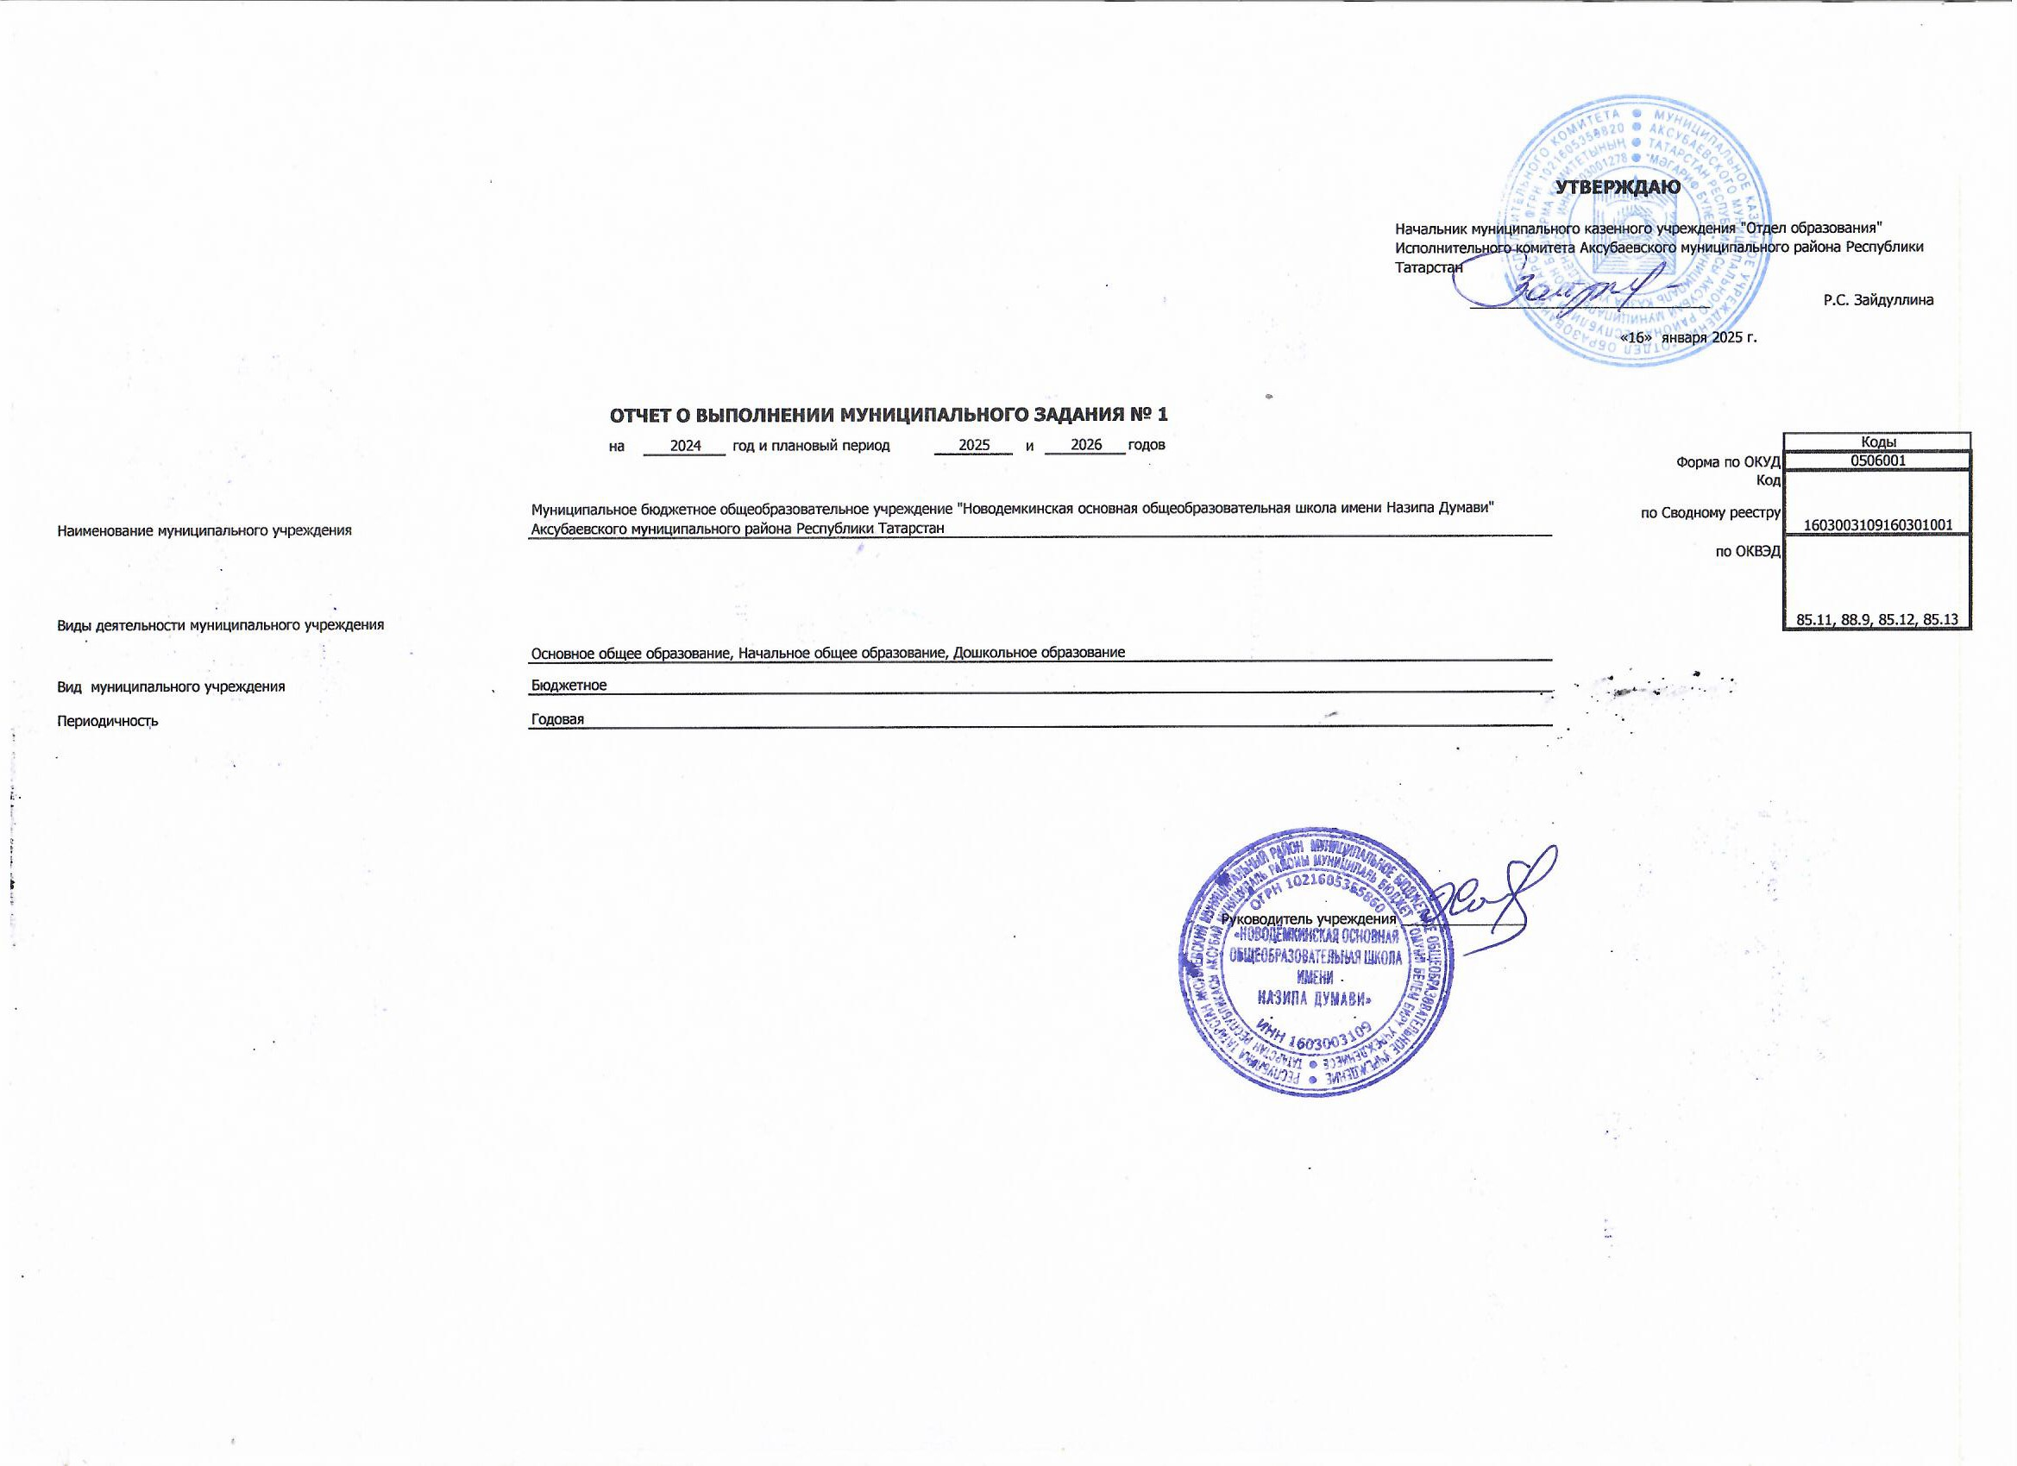
 |  |  |  |  |  |  |  |  |  |  | УТВЕРЖДАЮ
 |  |  |  |  |  |  |  |  |  | Начальник муниципального казенного учреждения "Отдел образования" Исполнительного комитета Аксубаевского муниципального района Республики Татарстан

 |  |  |  |  |  |  |  |  |  | _______________________________ |  |  | Р.С. Зайдуллина

 |  |  |  |  |  |  |  |  |  | «16» января 2025 г.

 |  | ОТЧЕТ О ВЫПОЛНЕНИИ МУНИЦИПАЛЬНОГО ЗАДАНИЯ № 1
 |  | на | 2024 | год и плановый период | 2025 | и | 2026 | годов |  |  |  |  | Коды
 |  |  |  |  |  |  |  |  |  |  |  | Форма по ОКУД | 0506001
 |  |  |  |  |  |  |  |  |  |  |  | Код | 1603003109160301001
Наименование муниципального учреждения | Муниципальное бюджетное общеобразовательное учреждение "Новодемкинская основная общеобразовательная школа имени Назипа Думави" Аксубаевского муниципального района Республики Татарстан |  |  |  |  |  |  |  |  |  |  | по Сводному реестру
 |  |  |  |  |  |  |  |  |  |  |  | по ОКВЭД | 85.11, 88.9, 85.12, 85.13
Виды деятельности муниципального учреждения
 | Основное общее образование, Начальное общее образование, Дошкольное образование
Вид муниципального учреждения | Бюджетное
Периодичность | Годовая

 |  |  |  |  |  |  |  |  | Руководитель учреждения ________________

